画面遷移図
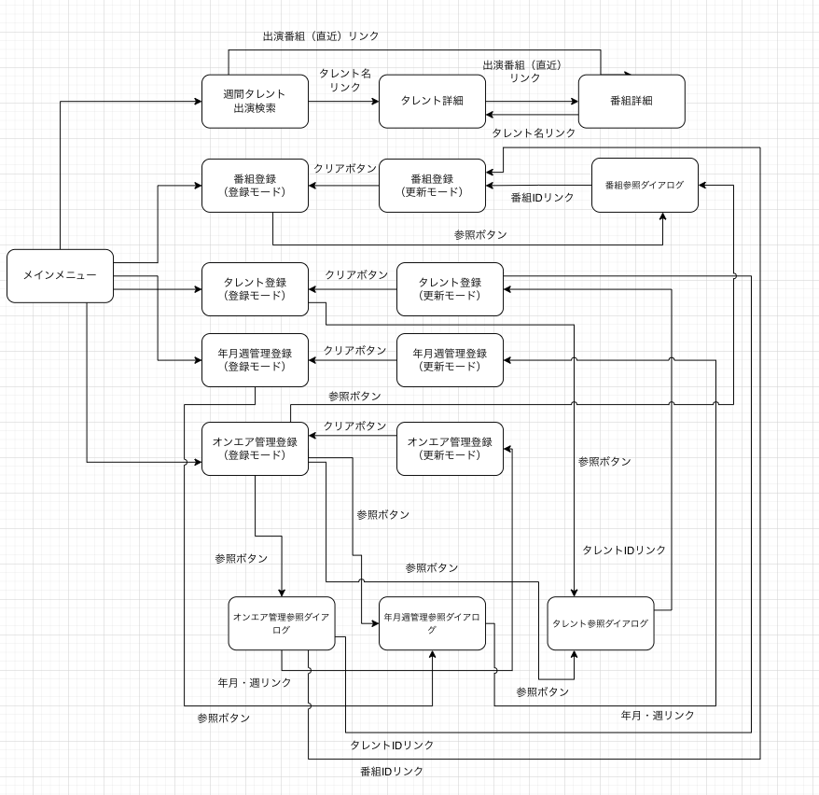

前回画面に加工
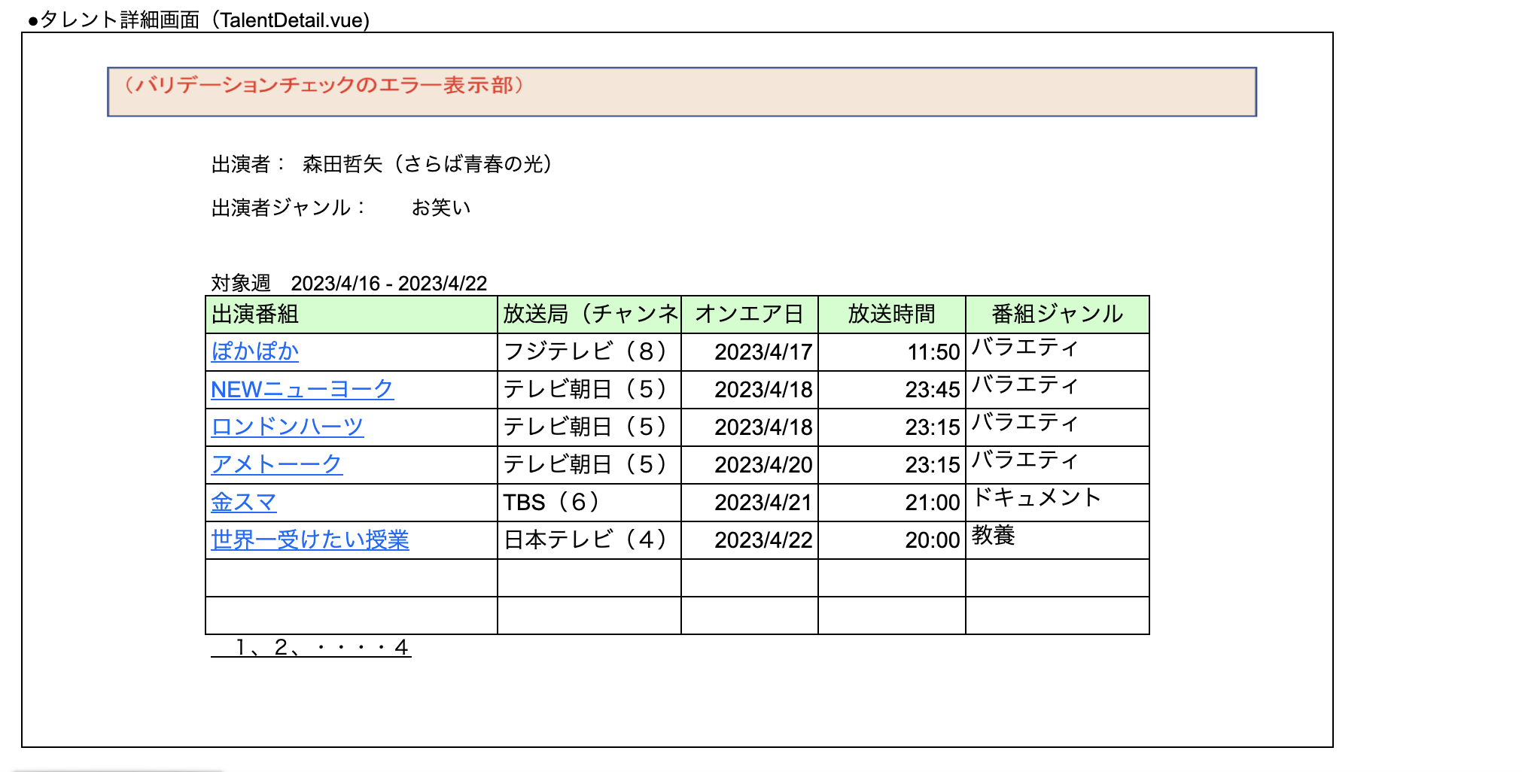
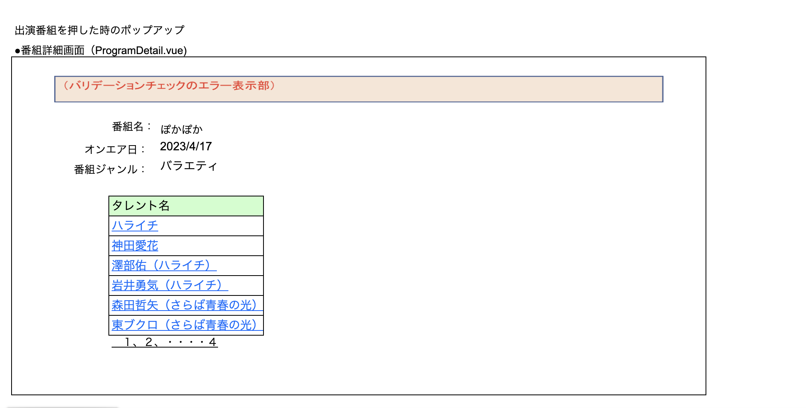
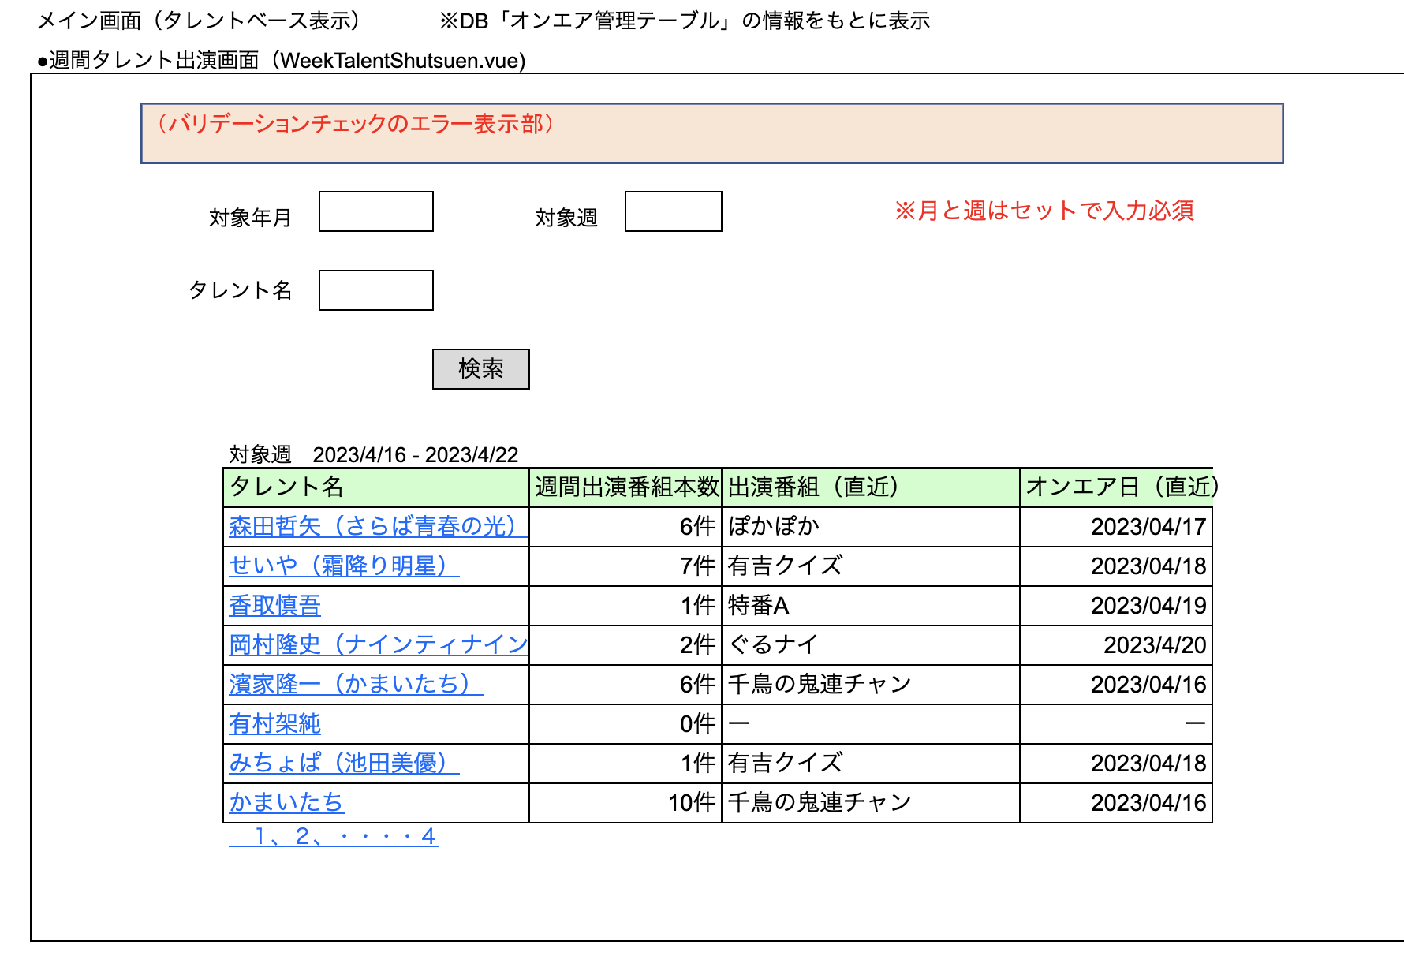

※ 出演番組を押すと、番組詳細の画面へ遷移する。（番組IDとオンエア日と年月と週を渡す）

